病院調査
 |  | ※ 本調査の対象病院は2020年4月1日時点で地域包括ケア病棟を届け出ている病院です。

※理事長や院長、事務長など、経営を熟知された方にご回答いただきますようお願いします ※集計や結果の公開にあたっては、法人や施設、個人の名称やお名前が特定されることがないように取り扱います ※ご回答は、色付セルに入力して下さい

 |  | 施設名
 |  | お役職 |  |  |  |  |  | お名前
 |  | 郵便番号(ハイフンなし）
 |  | 二次医療圏名

1．基本情報
 | 1）2020年4月1日現在、病床構成などに関する以下の各項目について入力して下さい。
 |  | (1)許可病床数 |  |  |  |  | 床 | ※介護医療院は許可病床に含みません
 |  | うち休床 |  |  |  |  | 床

・急性期ケアミックス型：急性期一般入院基本料７以上の急性期病棟があり、病床機能報告に照らして一定以上の急性期機能を有していると自ら判断し、病院全体として急性期を最も重視している病院です。
・ポストアキュート連携型：病院全体の実入院患者数の概ね半数以上が他院からのポストアキュートを受け入れる病院です。実患者数が半数に届くかどうか判断に迷う場合は、次の“どちらでもない”を選択して下さい。
・どちらでもない（地域密着型）：多くは自宅や居住系施設、介護施設 などで療養している患者の内科的・外科的急性増悪や軽症急性疾患などのサブアキュートを中心に受け入れる病院です。これに該当しない特徴ある医療に特化している病院も含みます。当協会では「どちらでもない」を地域密着型と定義しています。
 |  | (2)DPC対象病院である |  |  |  |  | ←該当する方に 1 を入力して下さい
 |  | DPC対象病院ではない |  |  |  |  |  |  |  |  |  |  |  | →
 |  |  |  |  |  |  |  |  |  |  |  |  |  |  | ▋病院機能の分類
 |  | (3) 貴院は地域包括ケア病棟を有する病院機能のどれに分類されるでしょうか？
 |  | ※右の「病院機能の分類」をご覧下さい
 |  | ①急性期ケアミックス型 |  |  |  |  |  |  | ←該当する項目に 1 を入力して下さい
 |  | ②ポストアキュート連携型
 |  | ③地域密着型

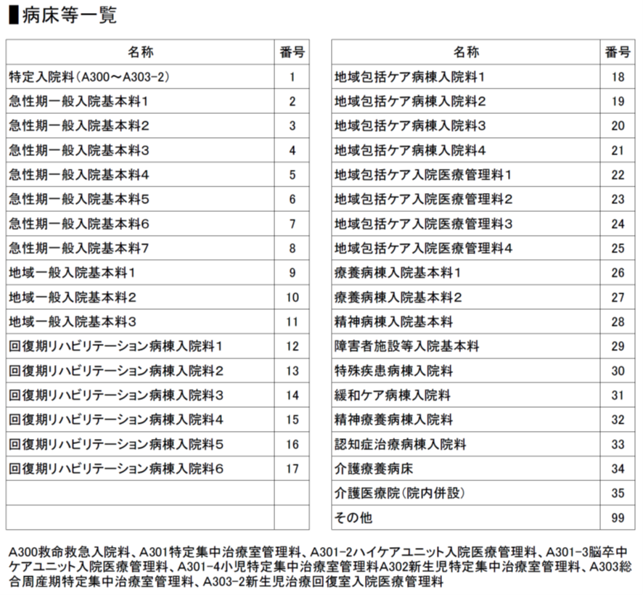
 |  | (4)届出病床 ※稼働中と休床中のものを入力して下さい
 |  | ※別シート「説明事項」又は右の「病床など一覧」の該当する病床種類の番号と病床数をご記入下さい |  |  |  |  |  |  |  |  |  |  |  | →

 |  | 稼働病床 1 |  | 稼働病床 2 |  | 稼働病床 3 |  | 稼働病床 4 |  | 稼働病床 5 |  | 稼働病床 6
 |  | 番号 | 病床数 | 番号 | 病床数 | 番号 | 病床数 | 番号 | 病床数 | 番号 | 病床数 | 番号 | 病床数

 |  | 稼働病床 7 |  | 稼働病床 8 |  | 稼働病床 9 |  | 稼働病床 10 |  | 休床1 |  | 休床2
 |  | 番号 | 病床数 | 番号 | 病床数 | 番号 | 病床数 | 番号 | 病床数 | 番号 | 病床数 | 番号 | 病床数

 | 2）5月1日以降に、地域包括ケア病棟・病床の入院料や管理料を変更した、病床数を変更した、地ケア病床を他の病床に変更した又はその逆など、地ケア病床が関係する病床構成の変更を行った病院にお聞きします。
 | ※地域包括ケア病棟・病床の種別や病床数を全く変更していない病院は、2.にお進み下さい。
 | (1) 変更を行った月の該当する目的のセルに １ を入力して下さい。 （複数回変更している場合は、全ての月に １ を入力して下さい）
 |  | 変更の目的 |  |  |  | 変更を行った月
 |  |  |  |  |  | 4月 | 5月 | 6月 | 7月 | 8月 | 9月
 |  | COVID-19患者を受け入れるため
 |  | それ以外
 |  | ※このアンケートでは、新型コロナウィルス感染症を「COVID-19」と表記します

 | (2)何月にどのような変更を行ったか、また、その理由などを具体的にご記入下さい。
 |  | (COVID-19患者の受け入れを目的とする変更)
 |  | 例）5月に簡易な届出で地域包括ケア病棟入院料2をHCUに変更した。

 |  | (それ以外を目的とする変更)
 |  | 例）急性期一般病棟７を他院の後方病床として活用するために7月に地域包括ケア病棟入院料１に変更した。

2．新型コロナウイルス感染症（COVID-19）への対応について
 | 1) (1) 9月30日現在、貴院はCOVID-19の診療において、都道府県からどの機関の指定を受けていますか。
 |  | ① 重点医療機関 |  |  |  |  |  |  | ←該当する項目に 1 を入力して下さい （複数選択可）
 |  | ② 協力医療機関
 |  | ③ ①②以外で空床を確保している医療機関
 |  | ④ 帰国者・接触者外来又は診療・検査医療機関（仮称）
 |  | ⑤ 検査協力医療機関（集合契約で検体採取を行う）
 |  | ⑥ 救急・周産期・小児の疑い症例に対応する医療機関
 |  | ⑦ 特になし

 | (2)４月１日～９月30日の間に COVID-19のために特別な対応を取りましたか。
 |  | ①一般外来と動線などを分けた発熱外来の設置 |  |  |  |  |  |  | ←該当する項目に 1 を入力して下さい （複数選択可）
 |  | ②オンライン診療
 |  | ③電話による再診、処方箋の発行
 |  | ④面会の制限
 |  | ⑤取引事業所や業者などの入館の制限
 |  | ⑥上記以外はなし

 | 2）4月1日～9月30日の貴院におけるCOVID-19患者及び疑似症の入院患者への対応状況についてお聞きします。
 | (1)COVID-19及び疑似症の入院患者に対応したことがある場合は、4月1日～9月30日に対応した実患者の合計数について、病院全体の合計数とそのうち地域包括ケア病棟・病床で対応した合計数を、該当する"入院対応の状況"毎にご記入下さい。対応したことがない場合は、③の入力欄に 1 を入力し 3)にお進み下さい。
 |  | 入院対応の状況 |  |  |  |  |  | 入力欄 | 病院全体の 実患者数 |  | うち、地ケア病棟・病床の実患者数
 |  | ①都道府県の要請で入院を受け入れたことがある
 |  | ②入院患者はいたが①ではなかった
 |  | ③入院患者はいなかった

 |  |  |  |  |  |  | 実績が無い場合 1 を入力

 | (2) 前問(1)で地域包括ケア病棟・病床で対応した患者がいない病院に、当該病棟・病床を選定しなかった理由をお聞きします。
 |  | 地ケア病棟・病床を選択しなかった理由 |  |  |  |  |  | 入力欄
 |  | 病棟の場所や個室数、換気などのハード面が適していないため |  |  |  |  |  |  | ←該当する項目に 1 を入力して下さい （複数選択可）
 |  | 看護師や他職員の数や技量などのソフト面が適していないため
 |  | 院内で感染症対応能力が高い病棟とは言えないため
 |  | 都道府県の指定や患者の重症度に応じた診療報酬上の評価がないため
 |  | COVID-19に係る届出病床の変更が認められたため
 |  | その他（下の欄に理由を記載して下さい）

 | (3) 前問(1)で①又は②に地域包括ケア病棟・病床で対応した実患者数を記入された方は、どのような重症度の患者を何人対応したのか、”入院時の患者の重症度”別に各月の入院実患者数を記入して下さい。
 | ※地域包括ケア病棟・病床を簡易な届出でICUやHCUなどに変更した後に対応した患者は含めません。
 | ※複数病棟を届け出ている場合は、合計数を記入して下さい。

 |  | 入院時の患者の重症度 |  |  |  | 2020年
 |  |  |  |  |  | 4月 | 5月 | 6月 | 7月 | 8月 | 9月
 |  | 重症
 |  | 中等症Ⅱ
 |  | 中等症Ⅰ
 |  | 軽症、無症状
 |  | ※重症度分類は、厚生労働省『新型コロナウイルス感染症COVID19 診療の手引き第3版』に準ずる

 | (4) 前問(3)で地域包括ケア病棟・病床を選定した理由をお聞きします。
 |  | 病床選定理由 |  |  |  |  |  | 入力欄
 |  | 病棟の場所や個室数、換気などのハード面が適していたため |  |  |  |  |  |  | ←該当する項目に 1 を入力して下さい （複数選択可）
 |  | 看護師や他職員の数や技量などのソフト面が適していたため
 |  | 院内で一番感染症対応能力が高い病棟のため
 |  | COVID-19に係る届出病床の変更が認められなかったため
 |  | その他（下の欄に理由を記載して下さい）

 | 3）全ての方に、今後COVID-19患者及び疑似症の入院患者の受け入れなどを都道府県から要請されたときの対応をお聞きします。
 |  | (1) 前問2)-(1)で①又は②と回答された方は、今後、重点医療機関などへの指定を受けたり、既に指定されている受け入れ病床の増床を要請されたりしたとき、どう対応しますか？ 「別の病床で対応する」「病床の届出を変更して対応する」と回答される場合は、対応する予定の病床の種類を、1．基本情報 1）(4)の病床番号から選択し記入して下さい。
 |  |  |  |  |  |  |  |  |  | 今後対応する病床の番号
 |  | 別の病床で対応する |  |  |  |  |  |  | →
 |  | 病床の届出を変更して対応する |  |  |  |  |  |  | →
 |  | これまでの病床を拡充する |  |  |  |  |  |  |  | 1．基本情報 1）(4)の病床番号から 該当する番号を選択し入力して下さい
 |  | これ以上の患者数は受け入れられない

 |  |  |  |  |  |  |  | 該当する項目に 1 を入力して下さい

 |  | (2) 前問2)-(1)で③と回答された方は、重点医療機関などの指定がなく、都道府県からCOVID-19及び疑似症患者の入院の受け入れを要請された時にどうしますか？ 受け入れる場合はどの病床で受け入れますか？ 1．基本情報 1）(4)の病床番号から選択し記入して下さい。
 |  |  |  |  |  |  |  |  |  | 受け入れる病床の番号
 |  | 受け入れる |  |  |  |  |  |  | →
 |  | 受け入れられない |  |  |  |  |  |  |  | 1．基本情報 1）(4)の病床番号から 該当する番号を選択し入力して下さい

 |  |  |  |  |  |  |  | 該当する項目に 1 を入力して下さい

 |  | (3) 前問(2)で「受け入れられない」と回答された方は、その理由について当てはまるものに 1 を入力して下さい。
 |  | 受け入れられない理由 |  |  |  |  |  | 入力欄
 |  | 病棟の場所や個室数、換気などのハード面が充実していない |  |  |  |  |  |  | ←該当する項目に 1 を入力して下さい （複数選択可）
 |  | 看護師や他職員の数や技量などのソフト面が充実していない
 |  | 確実な感染対策ができるか不安がある
 |  | 地域に他に受け入れる病院がある
 |  | 風評被害が避けられない
 |  | 職員が受け入れに難色を示している
 |  | その他（下の欄に理由を記載して下さい）

 | 4）(1）4月1日～9月30日の期間に、ECMO治療後の患者などCOVID-19患者が陰性化した後（以下、感染既往患者）のポストアキュートを受け入れた実績がありますか？ 実績がある場合は、4月1日～9月30日に対応した実患者の病院全体の合計数をご記入下さい。ない場合は②の入力欄に 1 を入力し、5)にお進み下さい。
 |  |  |  |  |  |  |  | 入力欄 | 実患者数
 |  | ①受け入れたことがある
 |  | ②受け入れたことがない

 |  |  |  |  |  |  | 実績が無い場合 1 を入力

 | (2) 前問(1)で①受け入れたことがあると回答された病院で、地域包括ケア病棟・病床で受け入れた実績がある場合、実患者数を月毎に記入して下さい。
 | ※地域包括ケア病棟・病床を簡易な届出でICUやHCUなどに変更した後に対応した患者は含めません。
 | ※複数病棟を届け出ている場合は、合計数を記入して下さい。
...

地域包括ケア病棟調査
...
▋病床等一覧
...
 |  |  | 4）地域包括ケア病棟・病床の2020年4月～9月の実績と前1年（2019年4月～2020年3月）の月平均の実績をお聞きします。 ※複数病棟ある場合は、病棟毎に記入をお願いします。 ※管理料の場合は、地域包括ケア病床の実績のみご記入下さい。 ※記入いただくのは単月の実績をお願いします。当該月に提出された３ヶ月間や６ヶ月間などの実績ではありません。
 |  |  | (1)各項目の実績を記入して下さい。
 |  | 前1年 |  | ＜２病棟目＞ | 2020年度 |  |  |  |  |  | 前1年
8月 | 9月 | 月平均 |  |  | 4月 | 5月 | 6月 | 7月 | 8月 | 9月 | 月平均
 |  |  |  | 病床利用率（％）
...

